المؤشرات الكلية

سوق العراق للاوراق المالية
جلسة الخميس 2026/1/29 |  |  |  | تقرير أسعار الأسهم المتداولة لسوق العراق للأوراق المالية
الجلسة (18)
الاسهم المتداولة المدرجة و OTC |  |  | 610,398,867 |  |  | قيمة الأسهم المتداولة المدرجة و OTC |  | 686,477,976 |  |  | صفقات الشركات المدرجة وOTC | 847
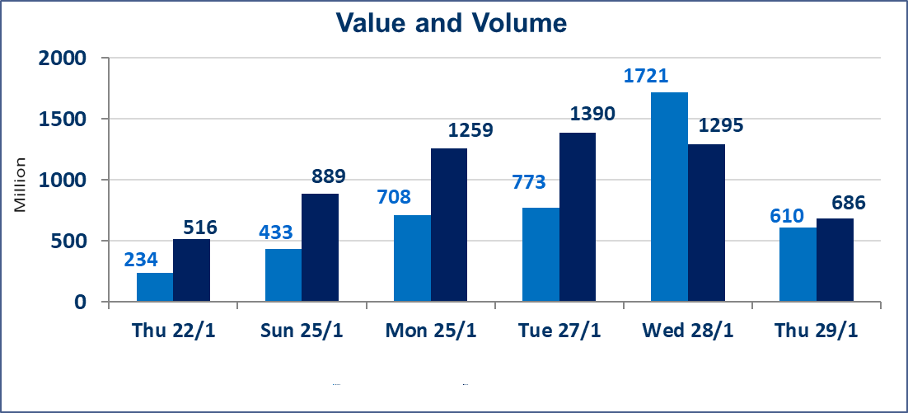
المؤشر60 ISX اليوم | 953.94 |  | نقطة |  |  | المؤشر15 ISX اليوم | 1223.36 | نقطة
المؤشر 60 ISX السابق | 957.58 |  | نقطة |  |  | المؤشر 15 ISX السابق | 1219.89 | نقطة
نسبة التغير | -0.38 |  | % |  |  | نسبة التغير | 0.28 | %
عدد النقاط | -3.64 |  | نقطة |  |  | عدد النقاط | 3.47 | نقطة

الشركات المدرجة | 104 | OTC | 14 | 118 |  | الشركات غير المتداولة المدرجة | 40 | OTC | 12 | 52
الشركات المتداولة | 48 | OTC | 2 | 50 |  | الشركات المرتفعة |  |  | 14
شركات الهيئة العامة |  |  |  | 5 |  | الشركات المنخفضة |  |  | 13
الموقوفة بقرار من هيأة الأوراق المالية |  |  |  | 11
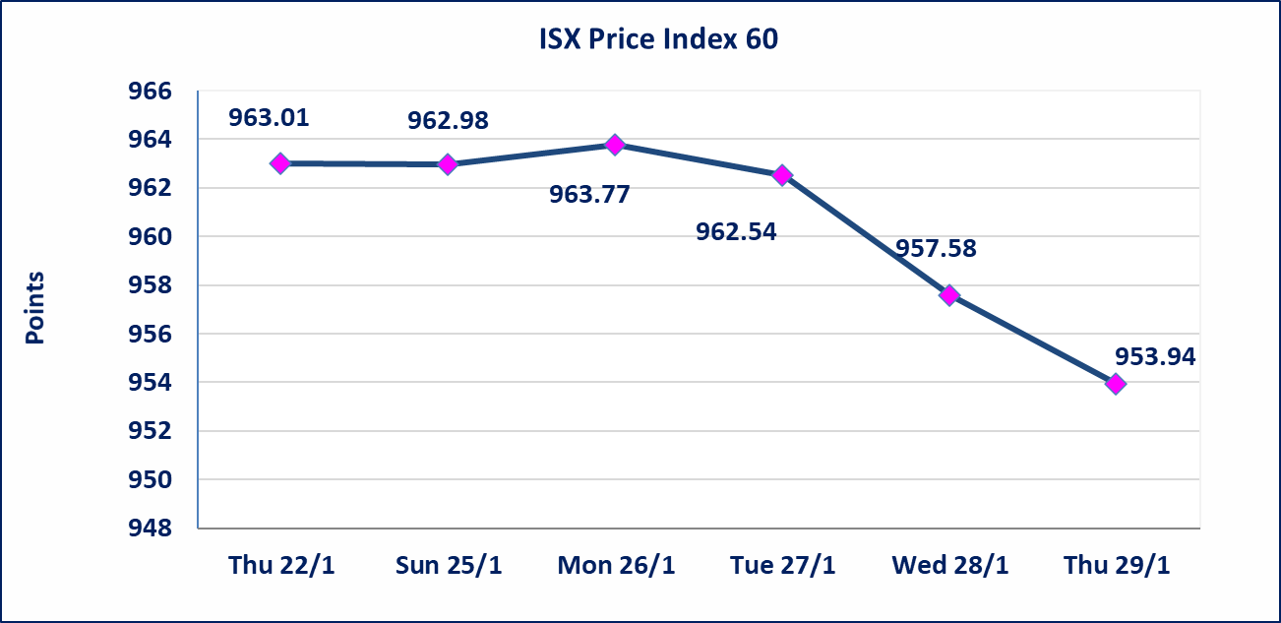
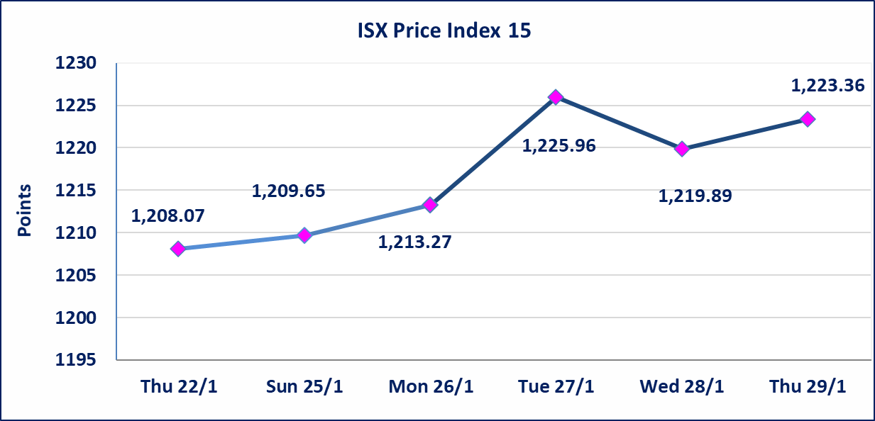

الحد الأعلى والادنى للتغير في السعر | نسبة التغير في المنصة النظامية (15%)، نسبة التغير في المنصة الثانية (20%)، نسبة التغير في المنصة الثالثة (5%) إرتفاعاً وإنخفاضاً من سعر الاغلاق السابق.
Web site : www.isx-iq.net E-mail : info-isx@isx-iq.net |  |  |  |  | 07834000034 - 07711211522 : ص . ب :3607 العلوية الهاتف |  |  |  |  |  | بغداد /الكرادة/ قرب المسرح الوطني /مجاور مصرف الخليج التجاري

نسبة التغير
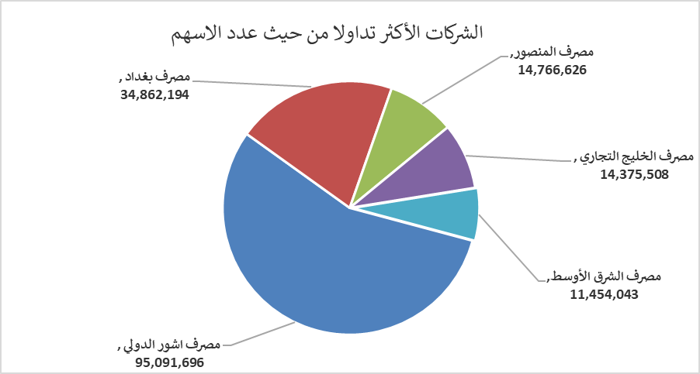
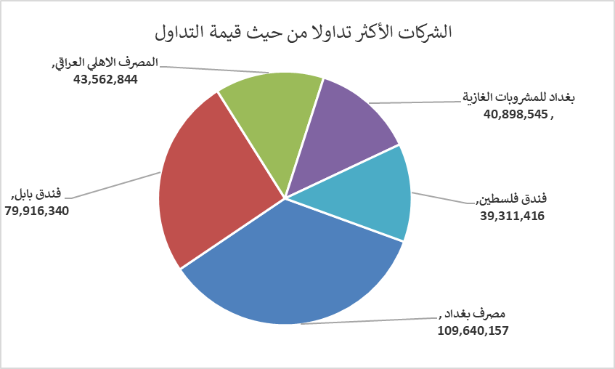
الشركات الأكثر ارتفاعاً وانخفاضاً

نسبة التغير لاسعار الاغلاق الاكثر ارتفاعاً |  |  |  | نسبة التغير لاسعار الاغلاق الاكثر انخفاضاً
اسم الشركة | اغلاق | التغير(%) | الاسهم المتداولة | اسم الشركة | اغلاق | التغير (%) | الاسهم المتداولة
المصرف الدولي الإسلامي | 0.270 | 17.39 | 10,000 | مصرف الاقتصاد للاستثمار | 0.220 | -4.35 | 8,613,514
المواد الانشائية الحديثة | 1.650 | 4.43 | 3,095,322 | الكيمياوية والبلاستيكية | 1.950 | -2.50 | 350,000
الهلال الصناعية | 1.730 | 1.76 | 1,765,760 | العراقية لانتاج وتسويق اللحوم | 4.500 | -2.17 | 250,000
فندق فلسطين | 21.100 | 1.69 | 1,881,426 | العراقية لتصنيع التمور | 2.750 | -1.79 | 832,028
الخاتم للاتصالات | 3.200 | 1.59 | 565,692 | مصرف الائتمان العراقي | 0.600 | -1.64 | 7,000,000

الشركات الاكثر نشاطا حسب الاسهم المتداولة (حجم التداول) |  |  |  | الشركات الاكثر نشاطا حسب القيمة المتداولة
اسم الشركة | اغلاق | التغير(%) | الاسهم المتداولة | اسم الشركة | اغلاق | التغير (%) | القيمة المتداولة
مصرف اشور الدولي | 0.260 | -13.33 | 95,091,696 | مصرف بغداد | 3.130 | -0.63 | 109,640,157
مصرف بغداد | 3.130 | -0.63 | 34,862,194 | فندق بابل | 105.000 | 0.00 | 79,916,340
مصرف المنصور | 1.920 | -0.52 | 14,766,626 | المصرف الاهلي العراقي | 4.650 | 0.65 | 43,562,844
مصرف الخليج التجاري | 0.280 | 0.00 | 14,375,508 | بغداد للمشروبات الغازية | 5.830 | -0.17 | 40,898,545
مصرف الشرق الأوسط | 0.060 | 0.00 | 11,454,043 | فندق فلسطين | 21.100 | 1.69 | 39,311,416

